界面&功能
邮箱 |  | 功能规则

1
2
 | 邮件界面（奖励邮件）
 |  |  | 1、 | 界面标题
 |  |  | ▶ | 文本内容，无过多功能。
3
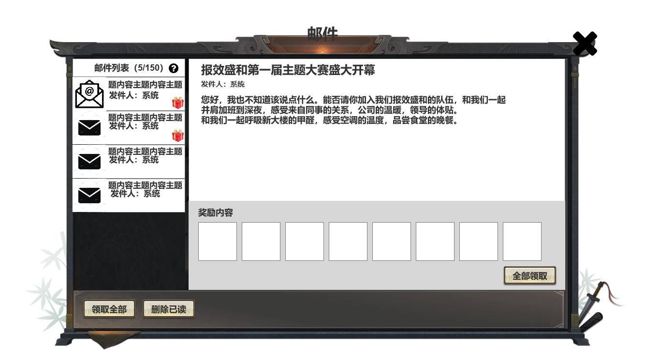 |  |  | 2、 | 关闭按钮
 |  |  | ▶ | 点击关闭界面，无其他功能。
3.2
3.3
4
 |  |  | ▶ | 按钮点击需要按下效果。
3.1
 |  |  | 3、 | 邮件列表
 |  |  | ▶ | 显示当前打开界面时，已存储且未删除的邮件。
 |  |  |  | ▶ | 每条邮件信息在左侧信息栏展示三条内容。
 |  |  |  |  | ▶ | 邮件图标：需要两种状态：已读、未读。
 |  |  |  |  |  | ▶ | 已读为信封打开状态；未读为信封没打开状态。
 |  |  |  |  | ▶ | 信息内容：显示对应邮件的主题以及发件人。
 |  |  |  |  | ▶ | 奖励标识：对应显示邮件是否有奖励，若有奖励内容将显示对应图标。
 |  |  |  | ▶ | 显示顺序：将根据收到邮件的时间前后排列显示，时间越近越靠上。
 |  |  |  | ▶ | 打开界面时，若邮箱内有有邮件则默认查看第一条。
 |  |  | 4、 | 邮件内容
 |  |  | ▶ | 显示邮件的对应文本内容。顺序以此为主题、发件人、正文内容及奖励。
 |  |  |  | ▶ | 字体字号需美术给出。
 |  |  |  | ▶ | 奖励内容需根据实际情况，若无奖励内容界面将在下方显示，左侧图为有奖励内容例图。
 |  |  |  |  | ▶ | 若邮件包含奖励内容，则在下方奖励展示区域增加“领取奖励”按钮，点击后领取对应奖励并弹出“恭喜获得”界面。
 |  |  |  |  | ▶ | 领取奖励按钮：若对应邮件奖励已领取，则按钮置灰处理。
9
8
 |  |  |  |  |  | ▶ | 领取奖励后，奖励栏需添加“已领取”标记，如右侧图所示。 |  | 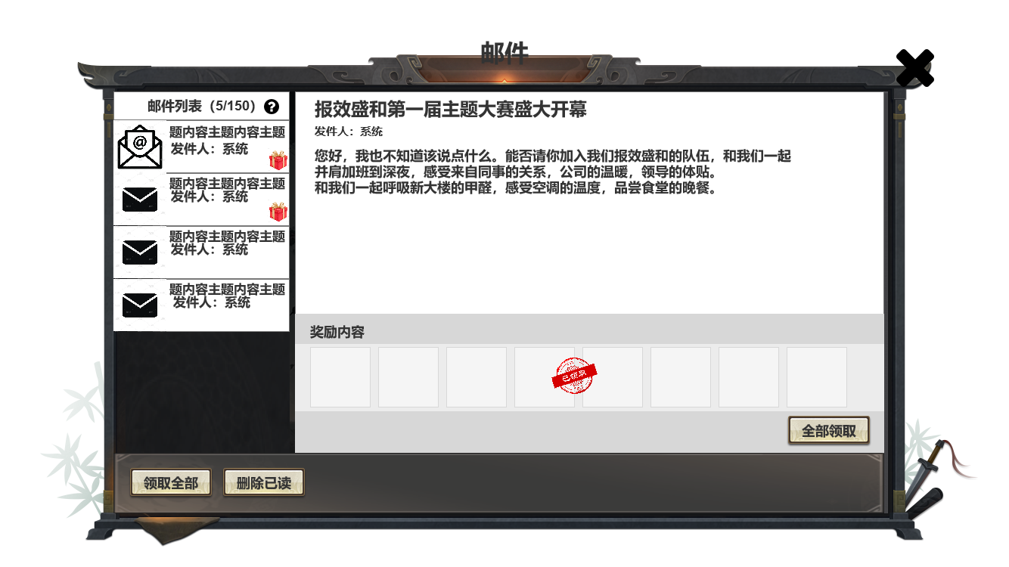
 |  |  | 5、 | 全部领取按钮
 |  |  | ▶ | 按钮永远保持可点击状态。
 |  |  | ▶ | 点击后遍历所有未删除的邮件，若有奖励则直接领取，若无奖励则变为已读状态。
 |  |  |  | ▶ | 当领取所有奖励后弹出“恭喜获得界面”，并展示已领取的所有奖励。
 |  |  |  | ▶ | 若无奖励时，点击领取按钮则返还文字提示。
 |  |  | 6、 | 删除已读
 |  |  | ▶ | 点击后删除已读邮件。

 | 邮件界面（文本邮件）
 |  |  | 界面与上方相同，此处只写出部分区别与邮件栏位细则。
 | 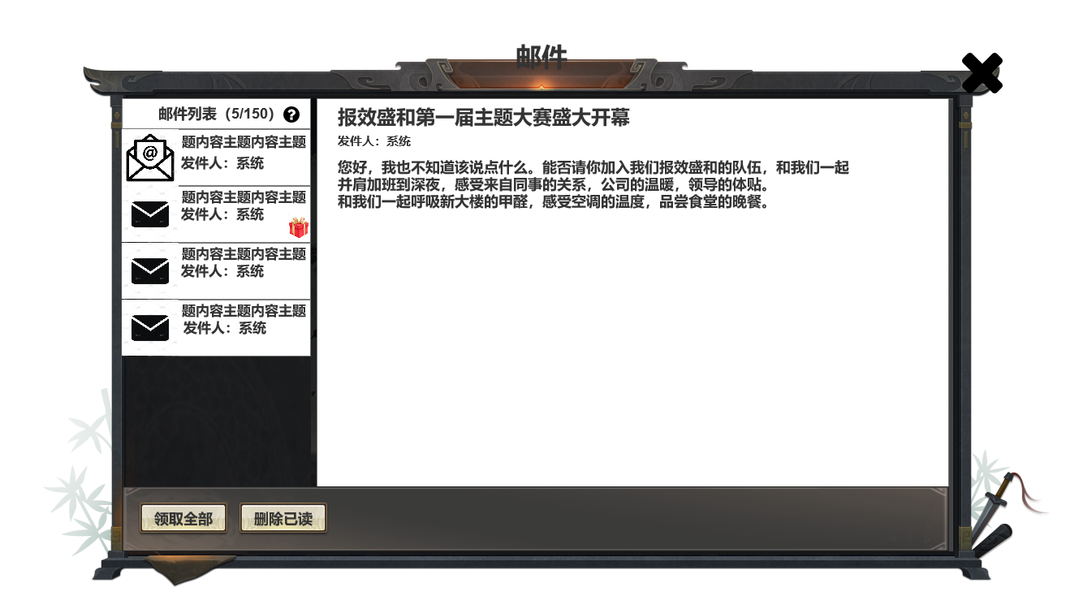
2
3
 |  |  | 1、 | 邮件ICON
 |  |  | ▶ | ICON分为已读与未读两种效果，如右侧图。 |  |  |  | 已读 | 未读
1
 |  |  | 2、 | 邮件列表 |  |  |  |  | 
 |  |  | ▶ | 邮件列表需显示当前邮箱内邮件数量。
 |  |  |  | ▶ | 格式为当前数量/可存储总量。
4
 |  |  |  | ▶ | 若当前数量=可存储总量时，当前数量字色改变为“警告色”
 |  |  | 3、 | 帮助按钮
 |  |  | ▶ | 点击后弹出说明界面。
 |  |  |  | ▶ | 说明界面请参照通用组件策划案。
 |  |  | 4、 | 奖励标识
5
 |  |  | ▶ | 判断该邮件是否包含奖励，只有包含奖励的邮件将在该处显示奖励标识。
 |  |  | 5、 | 邮件内容
 |  |  | ▶ | 若邮件仅为文本内容不包含奖励则如作图。
 |  |  | ▶ | 若邮件包含奖励则为上图。

 | 邮件界面（无邮件）

 | 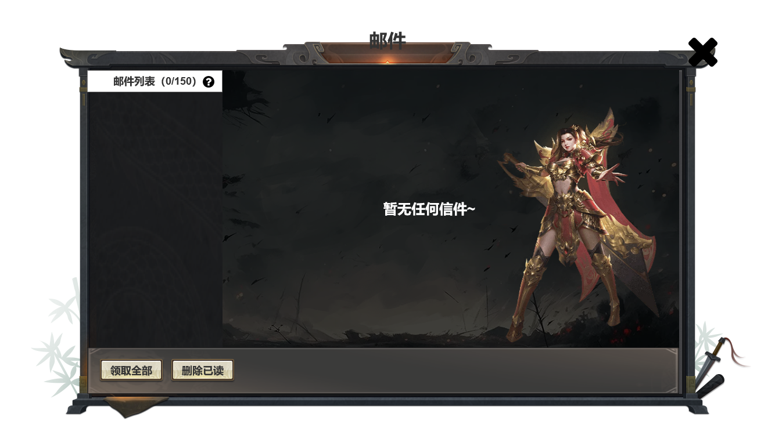 |  |  | 1、 | 邮箱界面
 |  |  |  | ▶ | 当邮箱内无任何邮件时将在界面上显示对应文本及背景。

2
1

